Hoja de Ruta del Proyecto
HOJA DE RUTA DEL PROYECTO

Nombre Proyecto |  |  |  |  |  |  |  |  |  |  |  |  |  |  |  |  |  |  |  |  |  |  |  |  |  |  |  |  |  |  |  |  |  |  |  |  |  |  |  |  |  | 
Nombre del coordinador
Objetivos del proyecto
COMPONENTE DE LA SOLUCIÓN | ACTIVIDAD | ACTORES INVOLUCRADOS | VALIDACIÓN |  |  |  |  | PILOTAJE |  |  |  |  |  |  |  |  |  |  |  |  |  |  |  |  |  |  |  |  |  |  |  |  |  |  |  | CIERRE
 |  |  | S1 | S2 | S3 | S4 | S5 | S6 | S7 | S8 | S9 | S10 | S11 | S12 | S13 | S14 | S15 | S16 | S17 | S18 | S19 | S20 | S21 | S22 | S23 | S24 | S25 | S26 | S27 | S28 | S29 | S30 | S31 | S31 | S33 | S34 | S35 | S36 | S37 | S38 | S39 | S40 | S41

Supuestos | Definición de Problema o Necesidad

 | Diseño de la solución

 | Adopción o adherencia

 | Gestión

 | Consecuencias

 | Identidad

Riesgos

Estrategia de Vinculación Terri
MAPA DE ACTORES
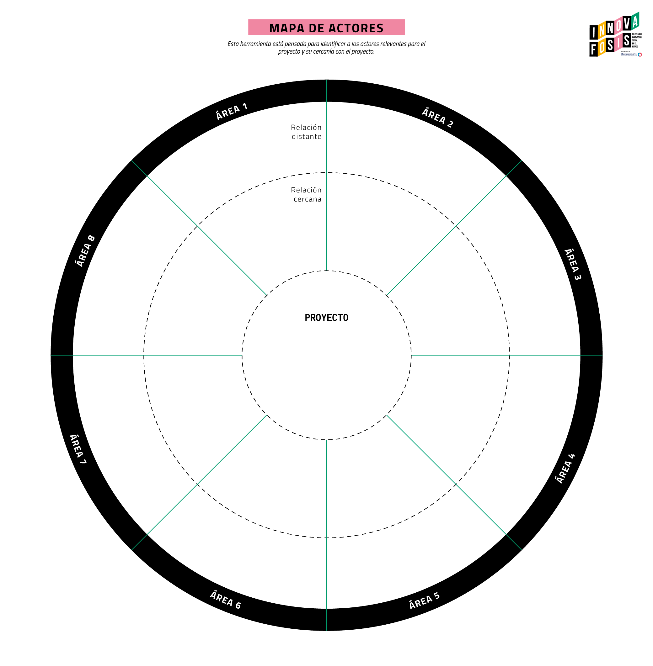
El mapa de actores es un instrumento que tiene como objetivo visualizar a los actores relevantes para el proyecto, identificando posibles alianzas para el desarrollo del proyecto. Uso de la herramienta 1. Identificar una lista de actores relevantes para el piloto, ya sean individuos, instituciones y cualquier actor que pueda ser atingente para el desarrollo de la intervención. 2. Posicionar a cada uno de los actores según la cercanía que se espera que tengan con el proyecto y las áreas a las que pertenecen (éstas van a depender de la naturaleza del proyecto). 3. Describir el tipo de relación que se busca tener con cada uno de los actores, esta relación puede basarse en coordinación constante sobre la intervención por diferentes razones, entrega información y/o recursos o diseminación de la intervención. 4. Priorizar entre todos los actores, los que se entrevistarán para validar la solución y de forma colaborativa desarrollar mejoras al piloto. * El número de actores a entrevistar será determinado por el ejecutor en conjunto con el ADL, debe responder a las necesidades específicas de cada proyecto. | nº | Actor | Descripción | Área | Distancia del proyecto | Seleccionado para entrevistar
 |  | Nombre del actor identificado | Descripción de la relevancia del actor para el proyecto y su relación con la temática y(o intervención que se realizará. | Identifique el área o ámbito al cual pertenece el actor dentro del territorio. (Salud, educación, etc.) | Identifique la distancia con la que se encontrará este actor de la ejecución del proyecto, considerando actores que pueden entregar información clave para el desarrollo del proyecto, que pueden ser visualizados como alianzas estratégicas o pueden entregar recursos.
 | 1
 | 2
 | 3
 | 4
 | 5
 | 5
 | 6
 | 7
 | 8
 | 9
 | 10
 | 11
 | 12
 | 13
 | 14
 | 15
 | 16
 | 17
 | 18
 | 19
 | 20
 | 21
 | 22
 | 23
 | 24
 | 25
 | 26

